关系图
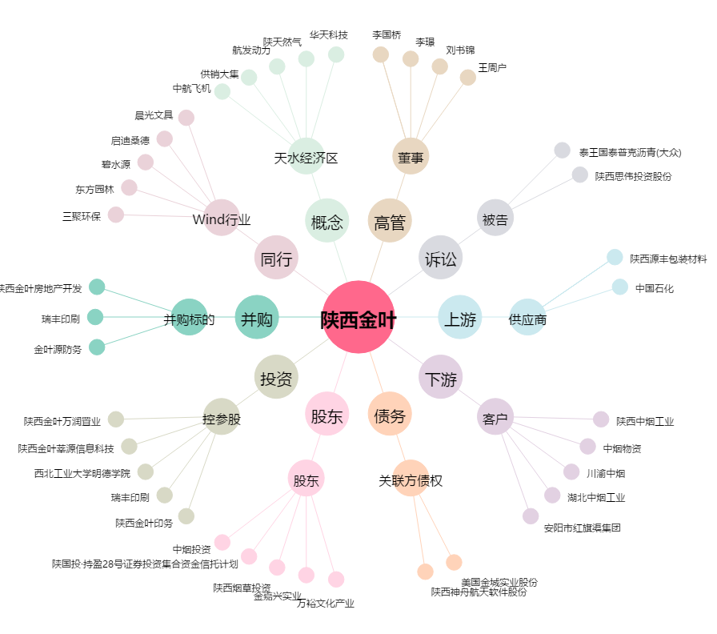
陕西金叶[000812.SZ] - 关系概览图

